System Design
処理順が明確になるように
書き換える。加藤さんのサンプルを参考にする
システム構成図
横でなくて上から下に縦方向に記載する
CONFIDENTIAL

Document Name |  |  |  |  | System Design |  |  |  |  | System Name | 単体テスト自動化ツール

 | A. SYSTEM OVERVIEW

説明の再確認
 |  | JOB NAME |  |  |  |  | 4_unittest_fix
 |  | DESCRIPTION |  |  |  |  | Jenkins process of fixing and/or changing target IDs testsheets
 |  | TYPE |  |  |  |  | batch file
 |  | PRE-REQUISITES 事前要件 |  |  |  |  | none

 | B.1. SYSTEM BLOCK DIAGRAM
ブロックごとの目的を追記したい
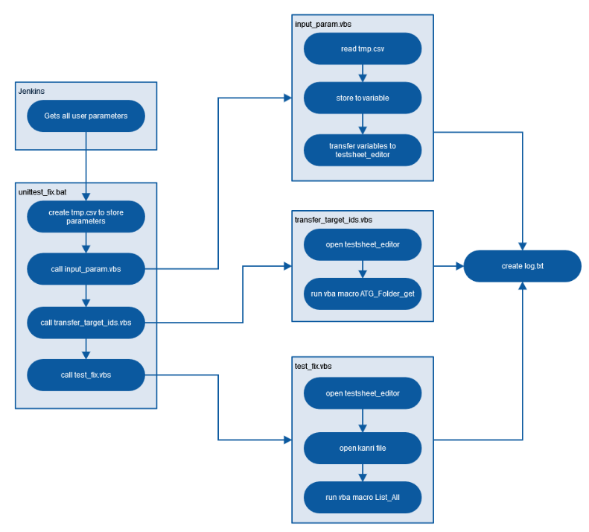

「tmp.csv」の読込

変数に格納

全てのパラメータを取得
変数をテストシートエディタに転送

パラメータ保存用の「tmp.csv」を生成
テストシートエディタを開く

「input_param.vbs」をコール
ログテキストの生成
「call_transfer_target_ids.vbs」をコール
「ATG_Folder_get」のVBAマクロを実施

「call_test_fix.vbs」をコール
テストシートエディタを開く

管理ファイルを開く

「List_All」のVBAマクロを実施

 | B.2. DETAILED BLOCK FLOWCHART

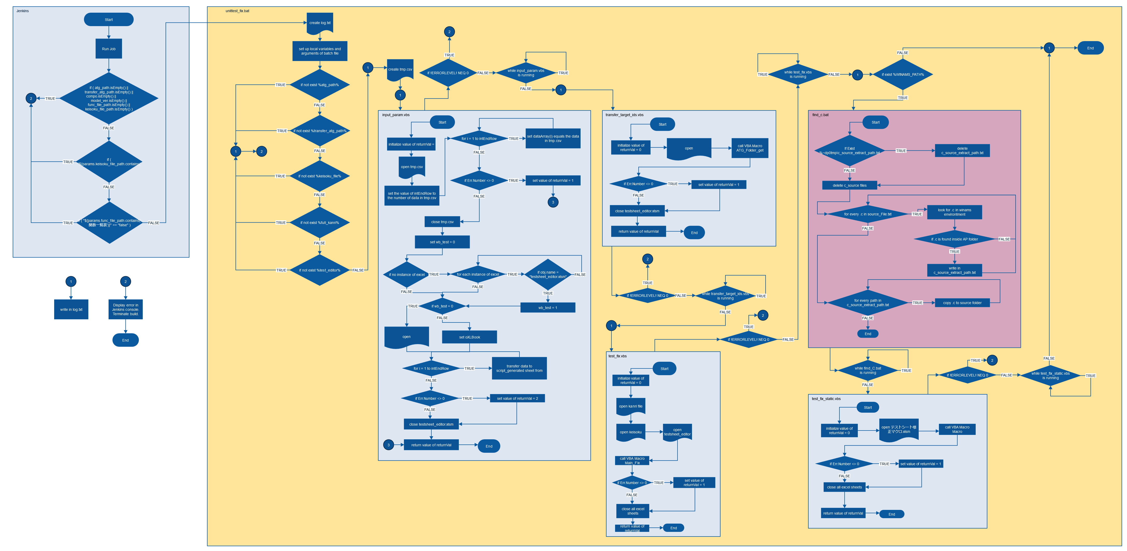

処理開始
ログテキストの生成
②エラーメッセージを
表示してビルドを中止

①ログテキストへの書き込み

ジョブの実施
処理終了
バッチファイルの変数・引数セットアップ
input_param.vbs 実行中か

tmp.csv の生成
①ログテキストへの書き込み
エラーレベルが０かどうか
(エラーがあれば真)
test_fix.vbs 実行中か
①ログテキストへの書き込み
「WINAMS_PATH」 があるか
「%atg_path%」が無いか
①ログテキストへの書き込み

①ログテキストへの書き込み

②エラーメッセージを表示してビルドを中止

処理開始
処理開始
処理開始
「%transfer_atg_path%」が無いか
データの数だけループさせて右記の処理を実施
初期化処理
「tmp.csv」と同じデータの数だけ
配列を準備して各データの内容を
格納する
初期化処理
テストシートエディタを開ける
「ATG_Folder_get」のVBAマクロをコールする
「c_source_extract_path.txt」を削除
「~dp0tmp/c_source_extract_path.txt」があるか
①ログテキストへの書き込み
②エラーメッセージを表示してビルドを中止
CSVファイルを開ける
「%keisoku_file%」が無いか
戻り値(1)の設定
エラーがあるか
エラーがあるか
戻り値(1)の設定
「c_source」ファイルを削除

CSVにあるパラメータの数を
intENdRowにセットする
③下方の"3"に移動
テストシートエディタを閉じる
データの数だけループさせて右記の処理を実施
WINAMS環境の .c を検索
「%full_kanri%」が無いか
CSVファイルを閉じる
戻り値を返す
処理終了
.c がAPフォルダ内にあったか
初期化処理
②エラーメッセージを
表示してビルドを中止
「c_source_extract_path.txt」に書き込み

「%test_editor%」が無いか
開いているエクセルがあるか
開いているエクセルの数だけ右記の処理を実施
ファイル名がテストシートエディタか

エラーレベルが０かどうか
(エラーがあれば真)
transfer_target_ids.vbs 実行中か
確認結果 テストシートエディタ「なし」
データの数だけループさせて右記の処理を実施
ソースフォルダに .cをコピー
確認結果テストシートエディタ「あり」
①ログテキストへの書き込み
②エラーメッセージを表示して
ビルドを中止
②エラーメッセージを
表示してビルドを中止
①ログテキストへの書き込み
処理終了
テストシートエディタを開ける
既に開いていたテストシートエディタが選択される
エラーレベルが０かどうか
(エラーがあれば真)
②エラーメッセージを
表示してビルドを中止

データの数だけループさせて右記の処理を実施
処理開始
CSVのデータ数分用意された配列に
データを「Script_generated sheet」に記載
「find_C.bat」実行中か
エラーレベルが０かどうか
(エラーがあれば真)
初期化処理
「test_fix_static.vbs」実行中か

エラーがあるか
戻り値(2)の設定
管理ファイルを開ける
処理開始

テストシートエディタを閉じる
計測ファイルを開ける
テストシートエディタを開ける
初期化処理
テストシート修正マクロを開ける
「Macro」のVBAマクロをコールする

③上方の"3"から移動
戻り値を返す
処理終了

「Main_Fix」のVBAマクロをコールする
エラーがあるか
戻り値(1)の設定

エラーがあるか
戻り値(1)の設定
全てのエクセルシートを閉じる

全てのエクセルシートを閉じる
戻り値を返す
処理終了

戻り値を返す
処理終了

 | C. PROCESS FILES
 |  | NO. | MODULE NAME |  |  |  |  |  | DESCRIPTION |  |  | Remarks
 |  | 1 | unittest_fix |  |  |  |  |  | Batch file which calls different vbs and creates log txt
 |  | 2 | input_param.vbs |  |  |  |  |  | Transfer parameters from .txt file to testsheet_editor file
 |  | 3 | transfer_target_ids.vbs |  |  |  |  |  | Transfer target IDs listed in testsheet_editor to target path
 |  | 4 | test_fix.vbs |  |  |  |  |  | Populate model version of target IDs

 | D. FORMS
 |  | NO. | FORM NAME |  |  |  |  |  | DESCRIPTION |  |  | Remarks
 |  | 1 | - |  |  |  |  |  | -

 | E. CLASS MODULES
 |  | NO. | CLASS MODULE NAME |  |  |  |  |  | DESCRIPTION |  |  | Remarks
 |  | 1 | - |  |  |  |  |  | -

 | E. FOLDER STRUCTURE
 |  | C:\
 |  |  | jenkins_edc
 |  |  |  | 4_unittest_fix
 |  |  |  |  | 01_docs
 |  |  |  |  |  | 00_requirement_understanding
 |  |  |  |  |  |  | Jenkins単体テスト自動化_3.xlsx
 |  |  |  |  |  | 01_design
 |  |  |  |  |  |  | mbd_jenkins_unittestFix_detailedSpec.gliffy
 |  |  |  |  |  |  | pipeline_script.txt
 |  |  |  |  |  |  | 単体テスト自動化ツール_設計書_UnitTestFix.xlsx
 |  |  |  |  | 02_soft
 |  |  |  |  |  | 01_script
 |  |  |  |  |  |  | c-source
 |  |  |  |  |  |  | function
 |  |  |  |  |  |  |  | init_log.bat
 |  |  |  |  |  |  |  | log_with_date.bat
 |  |  |  |  |  |  | log
 |  |  |  |  |  |  |  | log.txt
 |  |  |  |  |  |  | tmp
 |  |  |  |  |  |  |  | tmp.csv
 |  |  |  |  |  |  | vbs
 |  |  |  |  |  |  |  | input_param.vbs
 |  |  |  |  |  |  |  | test_fix.vbs
 |  |  |  |  |  |  |  | test_fix_static.vbs
 |  |  |  |  |  |  |  | transfer_target_ids.vbs
 |  |  |  |  |  |  | find_c.bat
 |  |  |  |  |  |  | unittest_fix.bat
 |  |  |  |  |  | 02_testsheet_editor
 |  |  |  |  |  |  | testsheet_editor.xlsm
 |  |  |  |  |  |  | テストシート修正マクロ.xlsm
 |  |  |  |  | 03_test
 |  |  |  |  | 04_evidence

Jenkins Design (Main)
CONFIDENTIAL

Document Name |  |  |  |  | Job Configuration |  |  | System Name |  | 単体テスト自動化ツール

 |  | A. INTERFACE OVERVIEW

 |  |  | Jenkins Job Name |  |  | DSS_UnitTest_④テストパタン修正ツール
 |  |  | Job Type |  |  | Pipeline
 |  |  | Description |  |  | Job for fixing testsheet in preparation for model sim and code sim.
 |  |  | Location |  |  | Jenkins
 |  |  | Trigger Condition |  |  | build

Jenkins Job
 |  | B. JOB IMAGE

 | ▲ | C. JOB CONFIGURATION
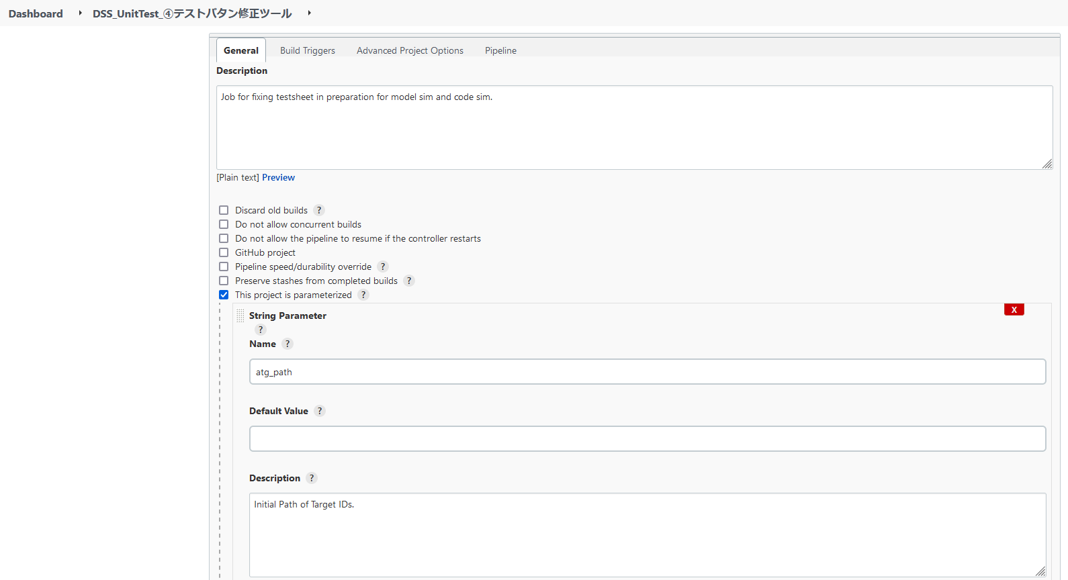

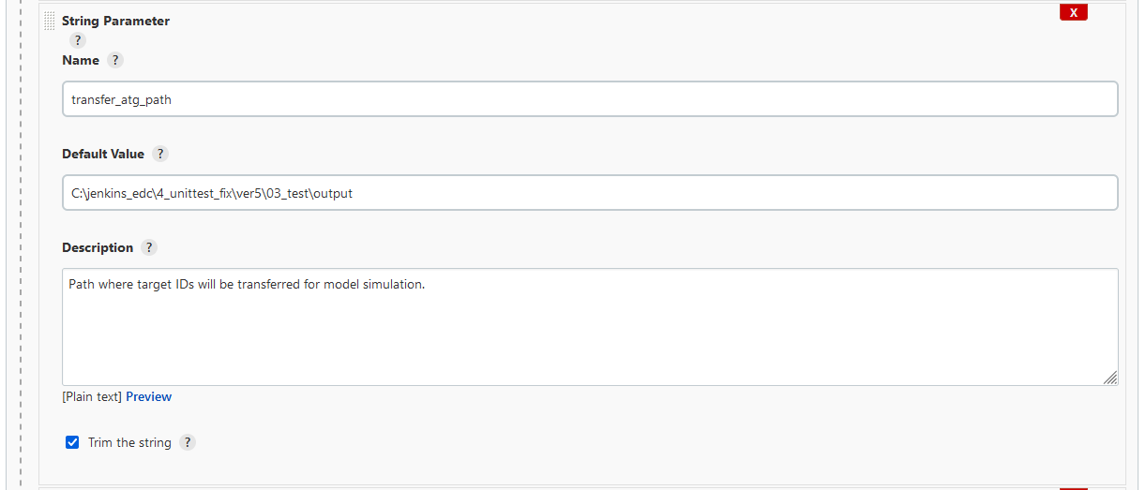

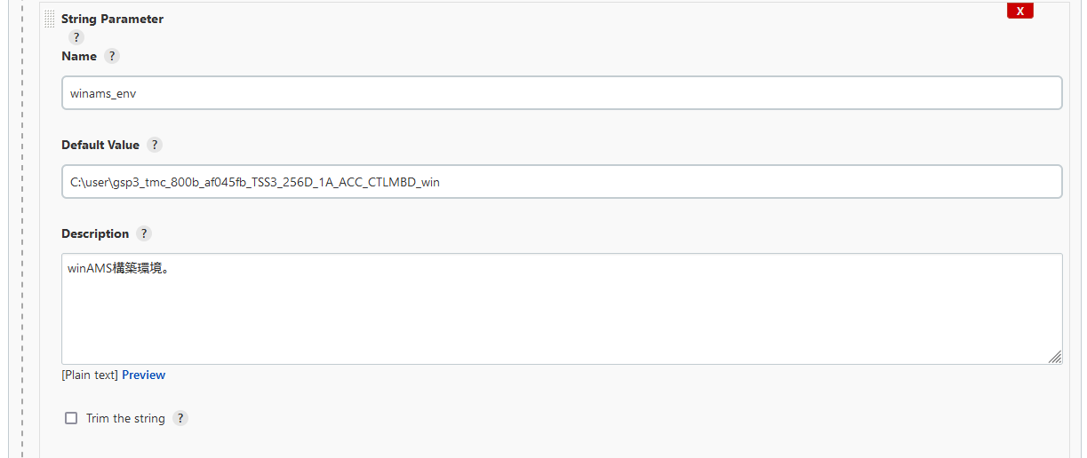

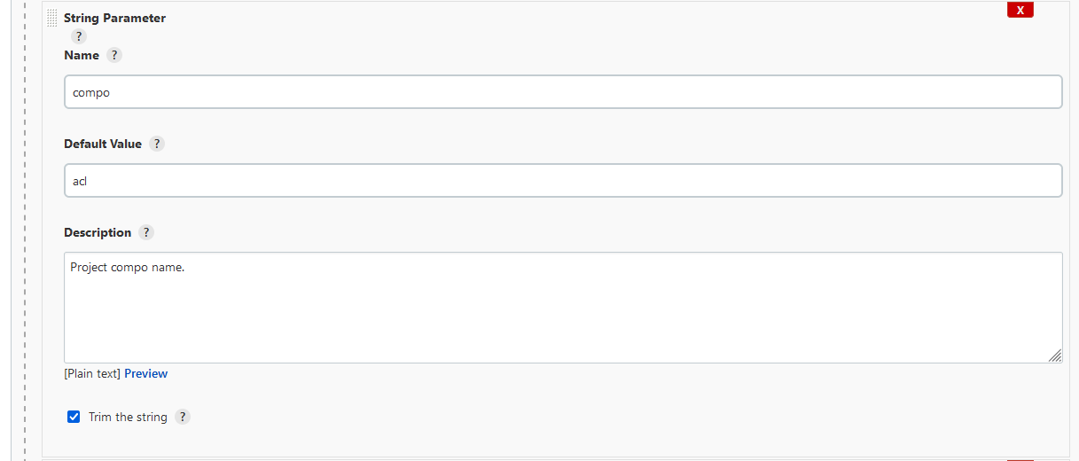

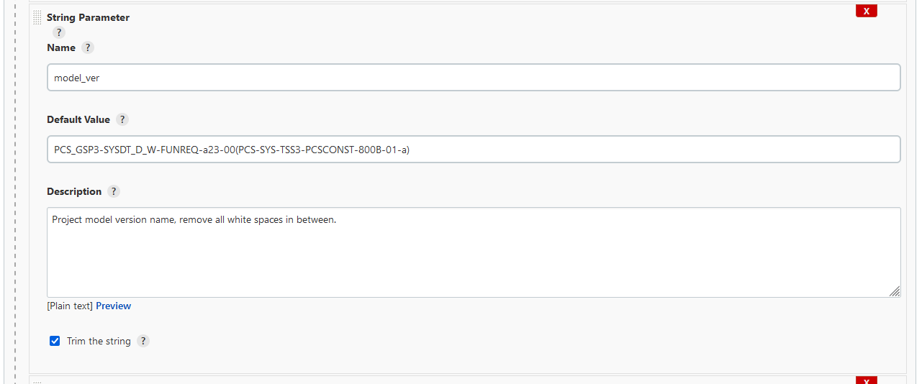

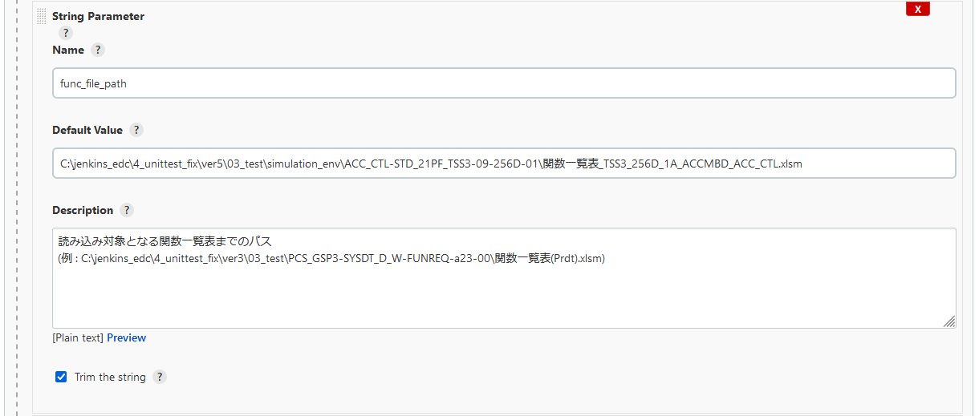

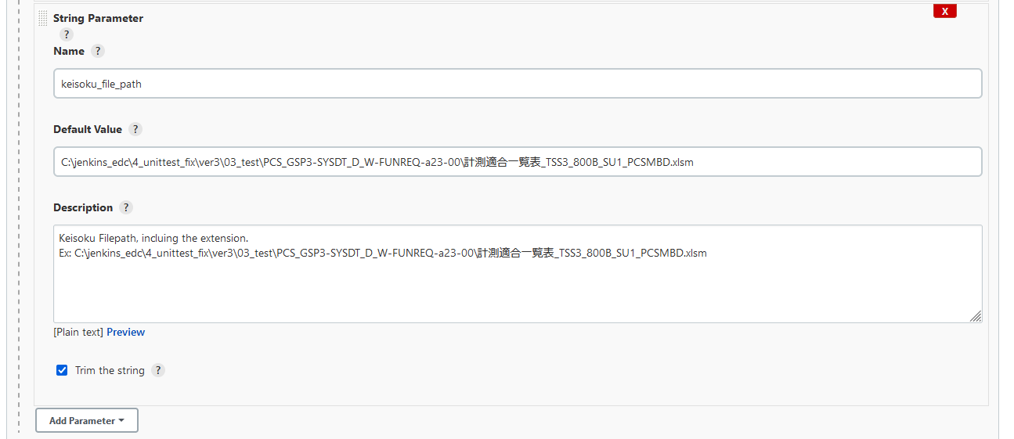

 |  | D. PIPELINE SCRIPT
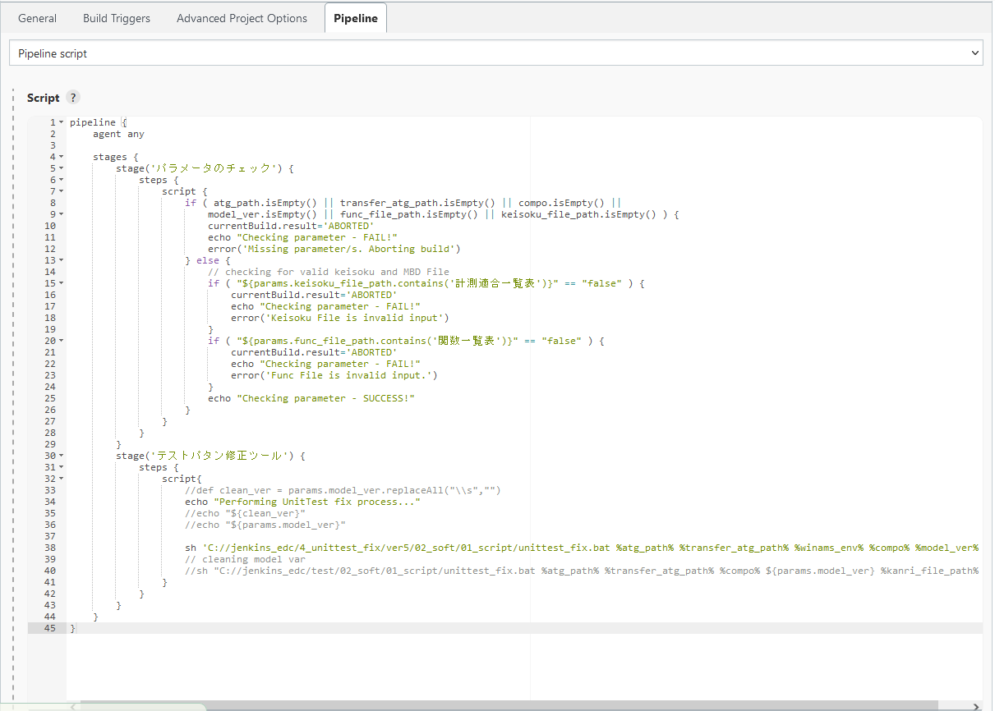

 |  | C. PARAMETER SPECIFICATION

 |  |  | No. | Name |  |  | Attribute |  | Range of Values |  | Length | Classification | I/O | Required | Initial Value | Remarks
 |  |  | 1 | atg_path |  |  | String |  | Free |  | Free | parameter | I | YES | Empty | User Input or passed by value when called in the pipeline
 |  |  | 2 | transfer_atg_path |  |  | String |  | Free |  | Free | parameter | I | YES | Empty | User Input or passed by value when called in the pipeline
 |  |  | 3 | winams_env |  |  | String |  | Free |  | Free | parameter | I | YES | Empty | User Input or passed by value when called in the pipeline
 |  |  | 4 | compo |  |  | String |  | Free |  | Free | parameter | I | YES | Empty | User Input or passed by value when called in the pipeline
 |  |  | 5 | model_ver |  |  | String |  | Free |  | Free | parameter | I | YES | Empty | User Input or passed by value when called in the pipeline caution: string should not have spaces in between caution: 文字の間にスペースを入れてはいけません
 |  |  | 6 | func_file_path |  |  | String |  | Free |  | Free | parameter | I | YES | Empty | User Input or passed by value when called in the pipeline
 |  |  | 7 | keisoku_file_path |  |  | String |  | Free |  | Free | parameter | I | YES | Empty | User Input or passed by value when called in the pipeline

Back-End Design(Variable List)
CONFIDENTIAL

Document Name |  |  |  | Back-End Design |  | System Name |  | 単体テスト自動化ツール

 | VARIABLE LIST
 |  | NO. | VARIABLE NAME |  | TYPE |  | DESCRIPTION |  | データ抽出方法
 |  | 1 | atg_path |  | String |  | Initial path of all Target IDs 全ての対象IDの初期パス |  | parameter from jenkins
 |  | 2 | transfer_atg_path |  | String |  | Path where the selected Target IDs will be transferred 選択された対象IDが転送されるパス |  | parameter from jenkins
 |  | 3 | WINAMS_PATH |  | String |  | Path of the winAMS built environment winAMSビルド環境のパス |  | parameter from jenkins
 |  | 4 | compo |  | String |  | component of the project プロジェクトのコンポーネント(構成要素) |  | parameter from jenkins
 |  | 5 | model_ver |  | String |  | model version of the project プロジェクトのモデルバージョン |  | parameter from jenkins
 |  | 6 | func_file_path |  | String |  | Path where the func file is located 関数ファイルのある場所のパス |  | parameter from jenkins
full path と full file path の表現の違いは何か？
 |  | 7 | keisoku_file_path |  | String |  | full path of keisoku file 計測ファイルのフルパス |  | parameter from jenkins
 |  | 8 | tmp_csv |  | String |  | full file path of the tmp.csv 「tmp.csv」のフルファイルパス |  | assignment process
 |  | 9 | test_editor |  | String |  | default filepath of the testsheet editor テストシートエディタのデフォルトファイルパス |  | assignment process
 |  | 10 | static_editor |  | string |  | Path of テストシート修正マクロ.xlsm 「修正マクロ.xlsm」のパス |  | assignment process
 |  | 11 | code_path |  | string |  | Path where c files were copied ｃファイルがコピーされた場所のパス |  | assignment process
 |  | 12 | oXLApp |  | Object |  | Excel object used in vbs for Excel application エクセルvbsで使用したエクセルオブジェクト |  | assignment process
 |  | 13 | oXLBook |  | Object |  | Excel workbook object エクセルワークブックオブジェクト |  | assignment process
 |  | 14 | oXLSheet |  | Object |  | Excel worksheets object エクセルワークシートオブジェクト |  | assignment process
 |  | 15 | intEndRow |  | Integer |  | Value used to get end data from tmp.csv file 「tmp.csv」ファイルの最終データを得る為に使用する値 |  | assignment process
 |  | 16 | dataArray() |  | String Array |  | Variable used in for-loop to store data from tmp.csv 「tmp.csv」のデータを格納する為に、ループ処理で使用される変数 |  | assignment process
 |  | 17 | oXLBook_TE |  | Object |  | Excel workbook object of Testsheet_editor テストシートエディタのエクセルワークブックオブジェクト |  | assignment process
 |  | 18 | oxlBook_Kanri |  | Object |  | Excel workbook object of Kanri File 管理ファイルのワークブックオブジェクト |  | assignment process

